상품제안서
샤오미 2포트 충전기 어댑터 67W GaN PD | 상품코드: S43837

 |  |  |  |  |  |  | 02-713-8555 | www.synergygift.co.kr
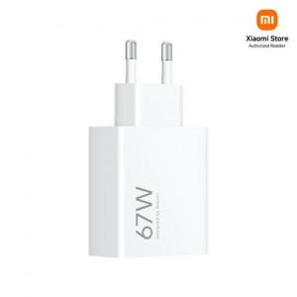

【상세/제작정보】

【인쇄/포장옵션】 | 레이저, 풀칼라 / 포장지포장

【공급단가】 | 수량 | 20~ | 50~ | 100~ | 300~ | 500~
*VAT별도 | 단가 | 30,800원 | 29,580원 | 29,100원 | 28,610원 | 27,930원

【상품 URL】 | https://www.synergygift.co.kr:443/src/goods_detail.php?gdno=43837

